Sheet1
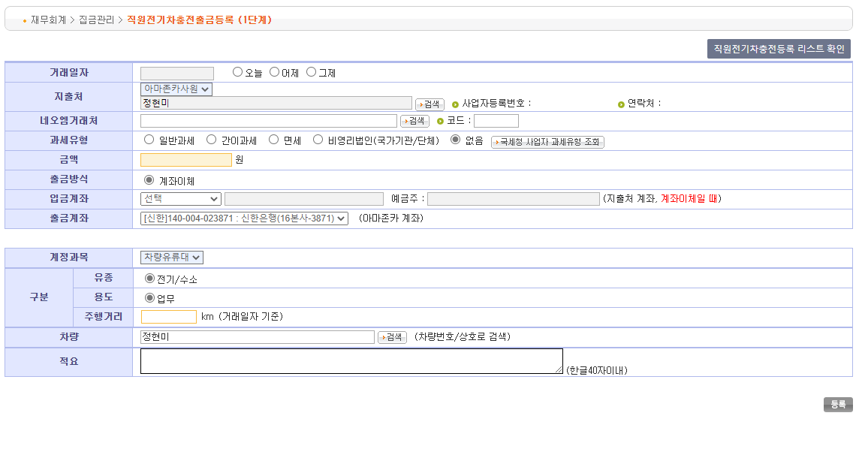
* 출금방식은 조회등록,직접등록,엑셀등록으로 3가지 방식이 있다.
* 조회등록은 자동차대금,할부금 등 FMS 연동해서 등록한다.
* 직접등록은 거래처, 계정과목 등 직접입력하는 방식이다.
* 엑셀등록은 직접등록을 엑셀을 이용하여 일괄등록하는 방식이다.

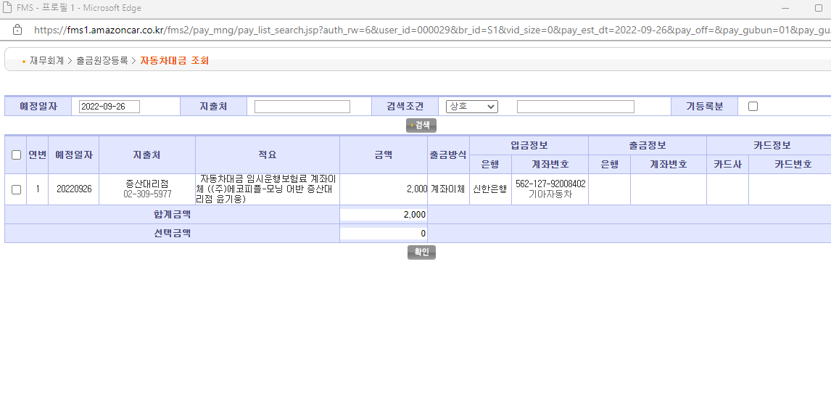

선택하고 확인버튼 클릭

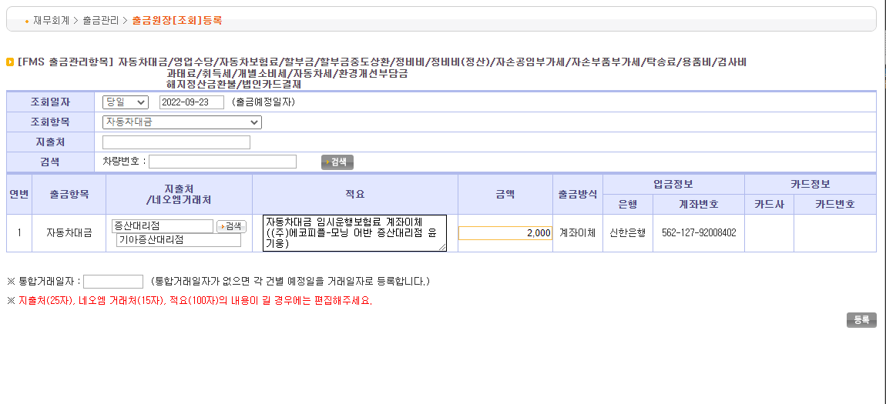

등록하면 출금등록관리로 넘어간다

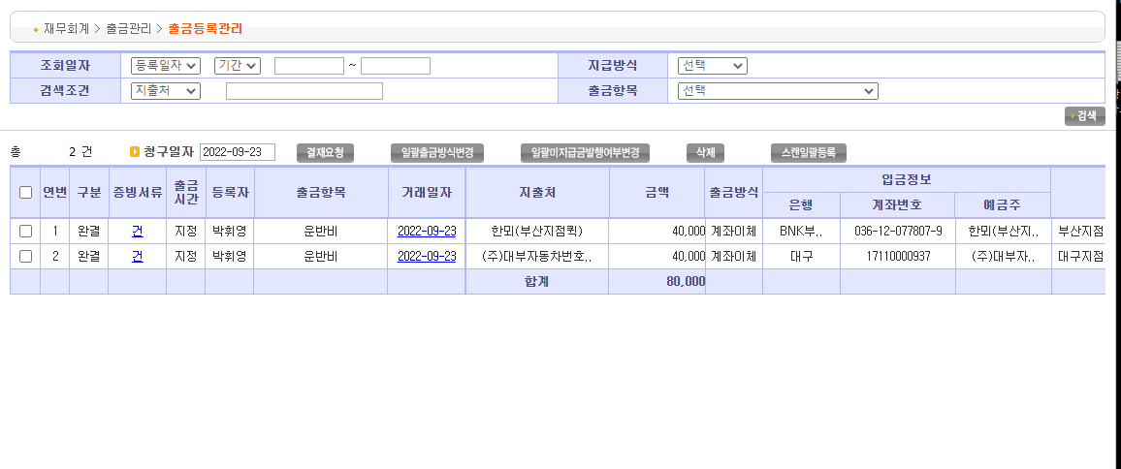

선택하여 결재요청하면 출금금액이 있는 경우 출금문서관리로 넘어가고, 출금금액이 0원이거나 -금액이면 출금회계처리로 넘어간다.

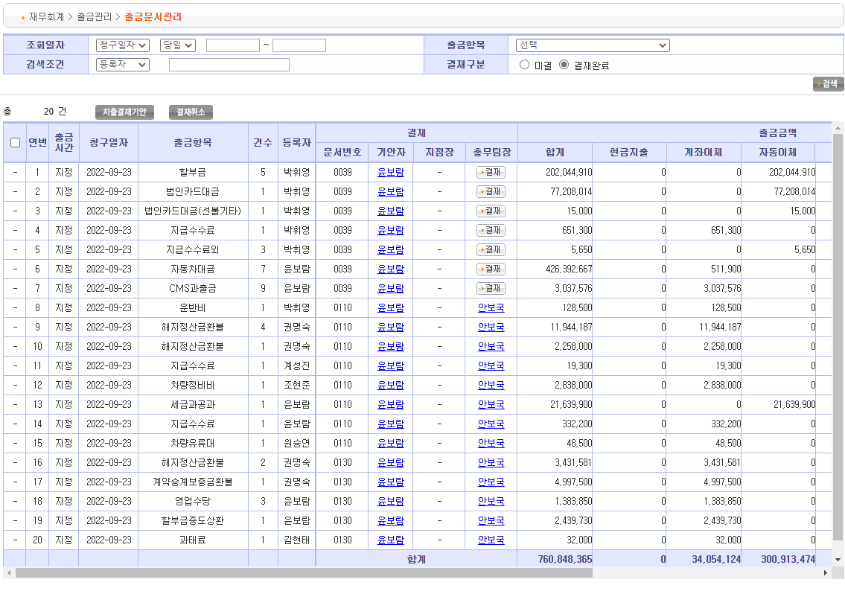

선택하여 지출겨재기안을 클릭한다.

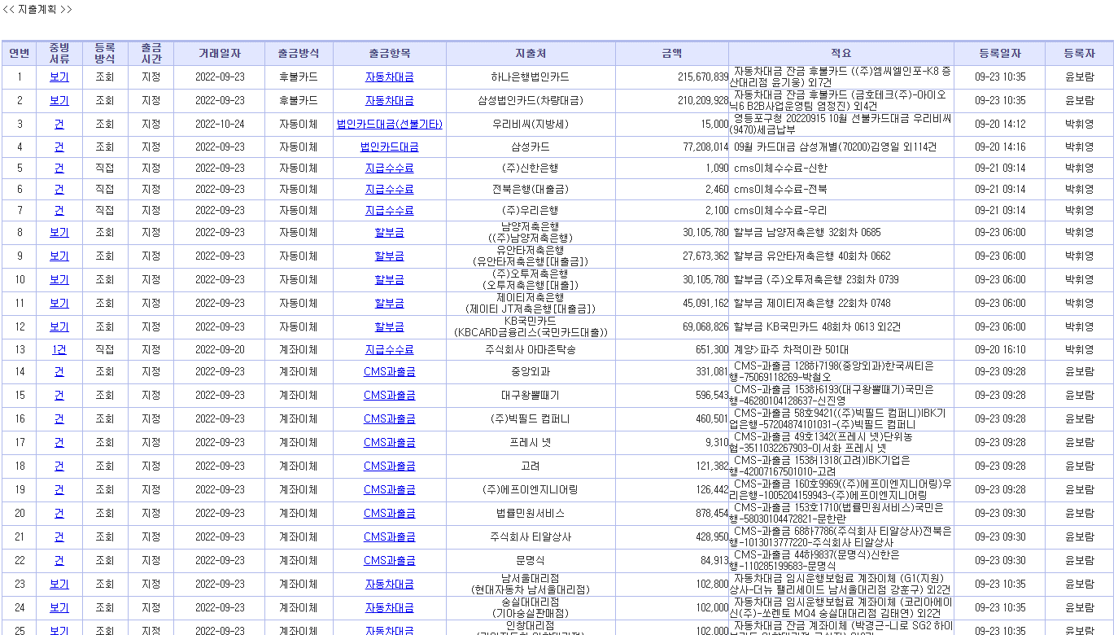

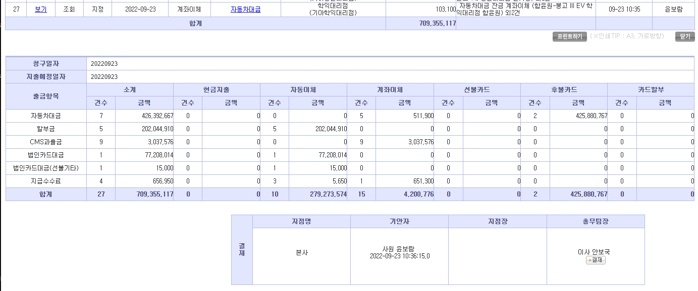

담당자, 총무팀장 결재
결재완료시 출금송금요청으로 넘어간다.

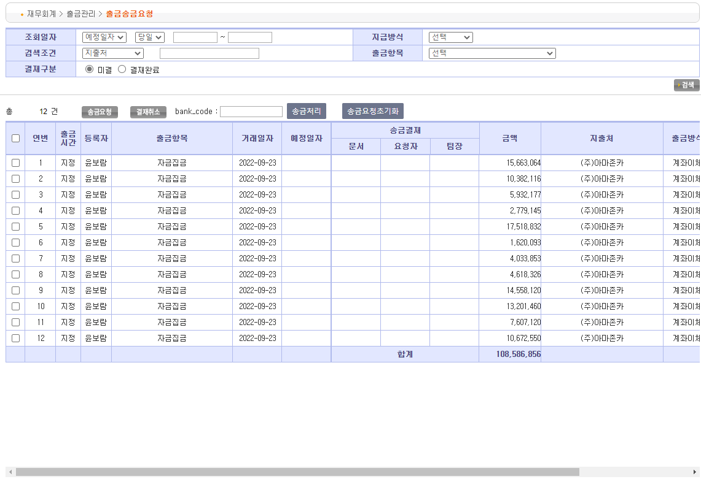

지출계좌를 결정한다.

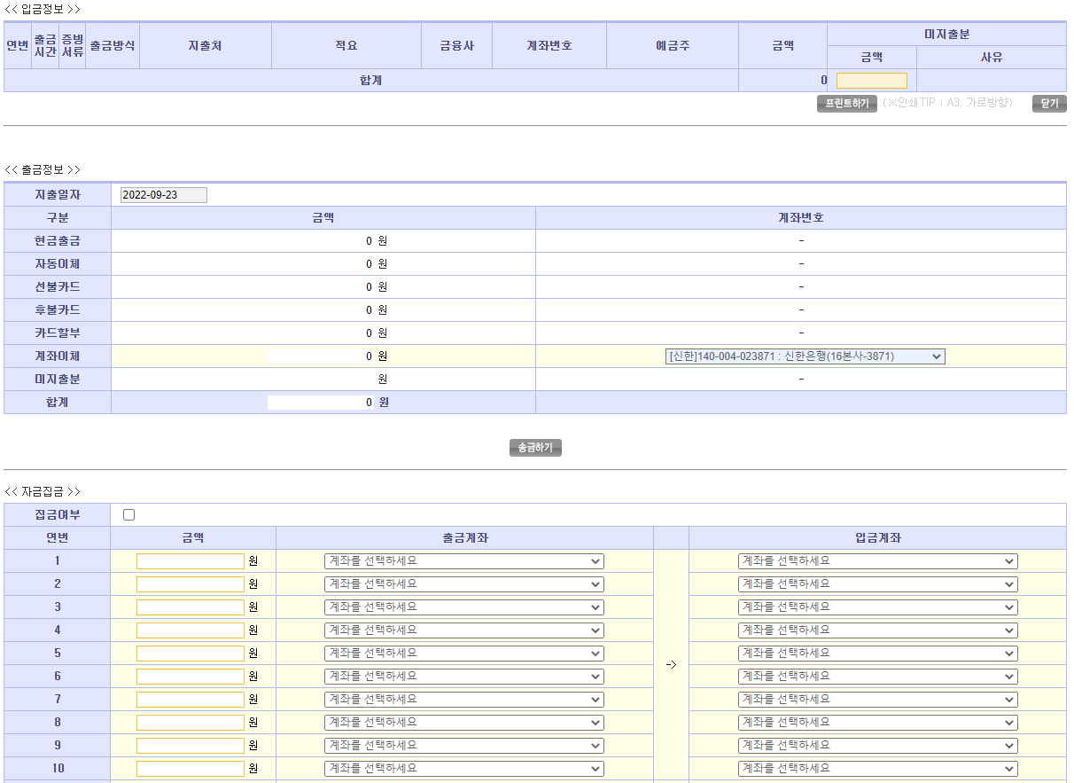

은행연동전송을 하거나, 은행결과수신을 한다. 연동을 안하고 바로 송금결과등록으로 처리해서 다음을 넘길수 있다.
은행결과수신이나 송금결과등록이 정상처리되면 출금회계관리로 넘어간다.

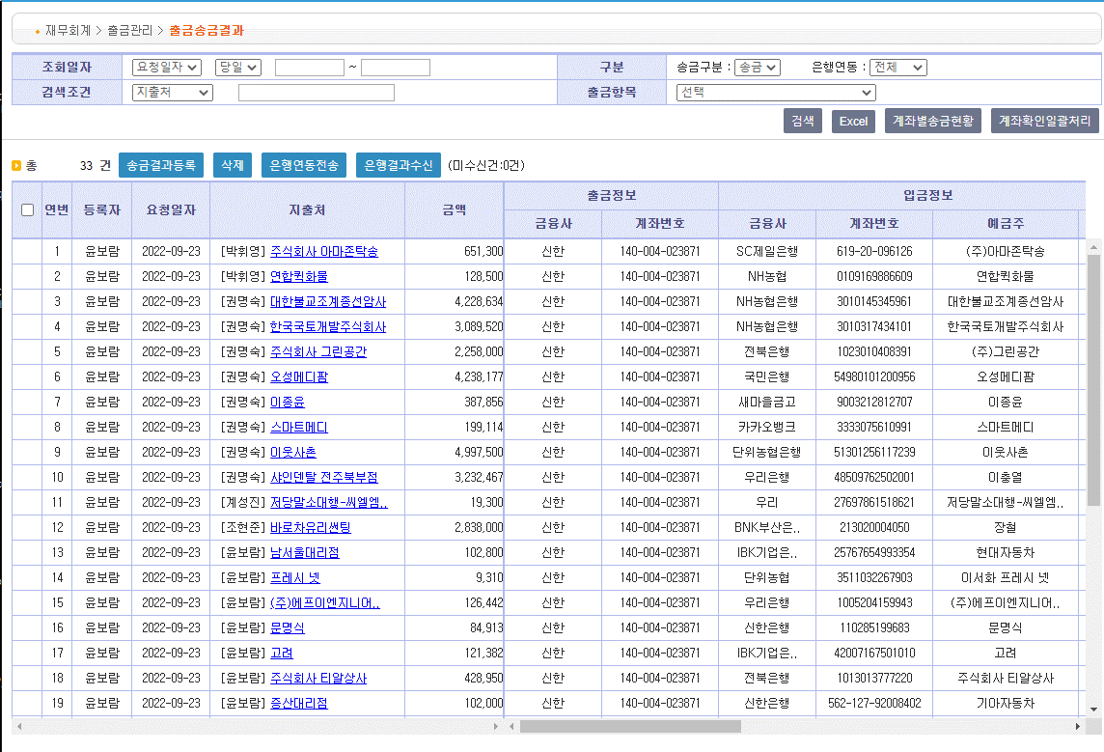

선택해서 출금자동전표발행 처리를 한다.

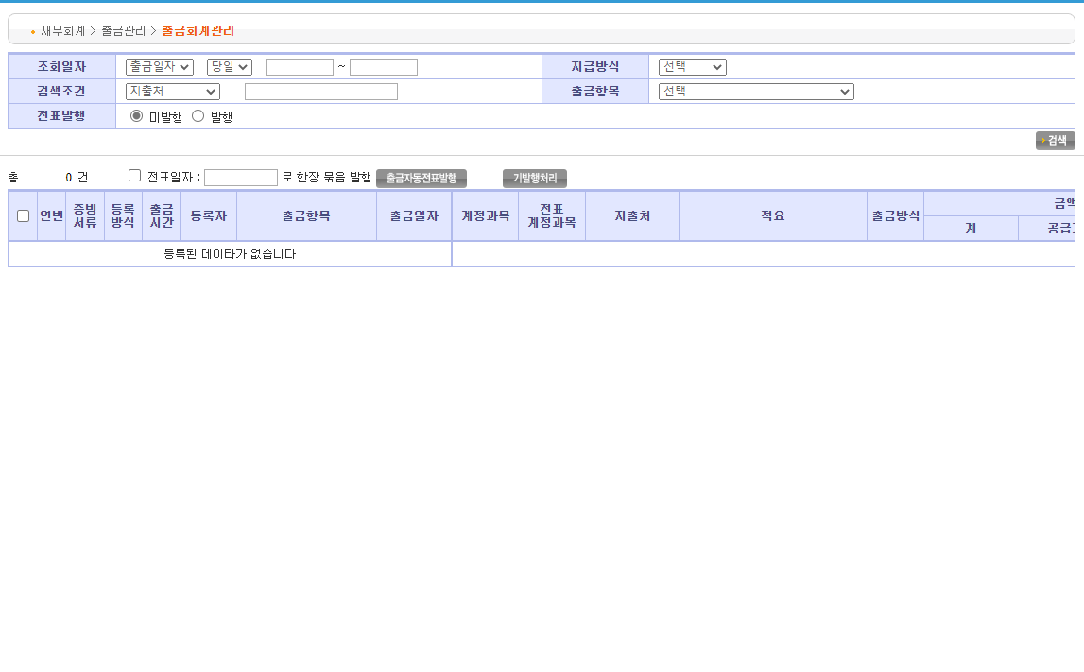

출금원장에 등록한 모든 건을 확인할수 있다.

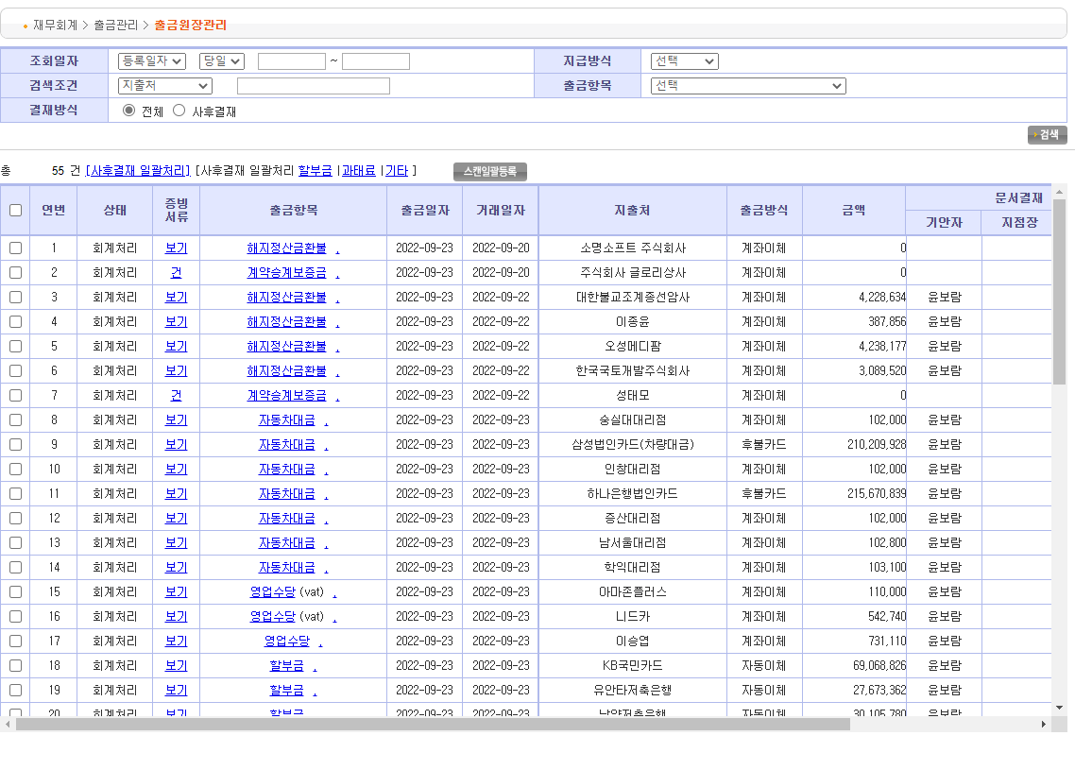

직원전기차충전 계좌이체 요청건은 직원이 직접등록한다.

